Feuil1
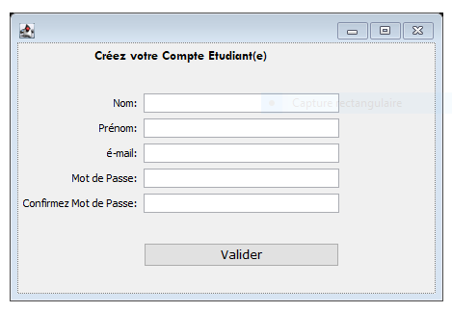
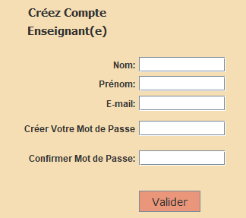
FONCTIONNALITE DE DROITS D ACCES: un Utilisateur (Un enseignant ou un Etudiant) peut acceder à une fenêtre de connexion pour QCM d'une unité à la condition que il ait déjà un compte QCM, dans le cas contraire il est invité créer un compte QCM. Après avoir connecté à sa fenêtre de connexion il peut choisir depuis une liste deroulante une unité d'enseignement. L'enseignant va choisir l'unité d'enseignement pour deposer les questions du test QCM, et l'étudiant peut choisir l'unité pour laquelle il est inscrit dans le semestre en question.

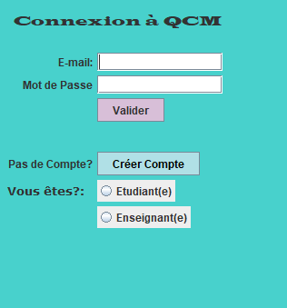
Un Etudiant peut acceder à QCM de 'unité:
S'Il a déjà un compte Etudiant crée.
Sinon -- message d'erreur correspondante

Validation reussi
Menu Etudiant
QCM de l'unité
NFA 031

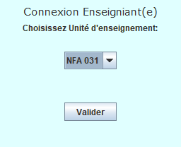

Enseignant doit avoir compte et enseigner cette unité.

Menu Enseignant
QCM de l'unité
NFA 031
Validation réussi

Feuil2
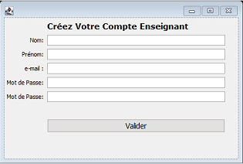
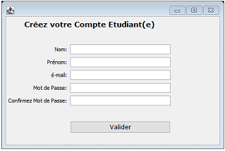
Un utilisateur (un Enseignant ou un Etuduant) peut acceder à son Menu correspondant DIRECTEMENT à condition d'avoir déjà créé son compte.

"Votre Mot de Passe ou Adresse e-mail est erroné!"
Menu Etudiant
QCM de l'unité
NFA 031

Validation reussi

Menu Enseignant
QCM de l'unité
NFA 031
Validation réussi

MLD
TICK
¤ id_student,id_choice
qate_answer
if_correct_choice
ROLES
¤ id_role
role_title
by-default
USERS
¤ id_user
first_name
last_name
email
password
if_teacher
# role

QUESTIONS
¤ id_question
text_question
date_question
difficulty_level
# teacher
ANSWER_CHOICES
¤ id_question, id_choice
choice
si_correct

Feuil8
Utilisateur

Contrôleur

Modèle
Service

Repository

Source de données

ProfEtEtudiant
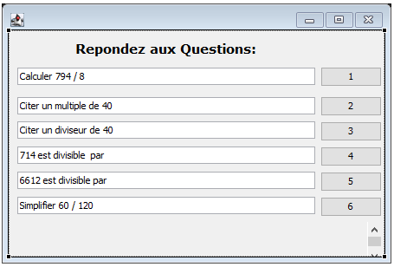
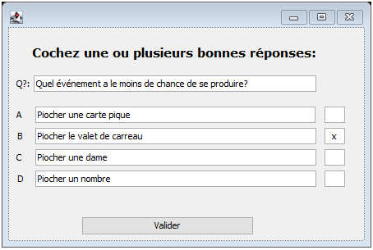
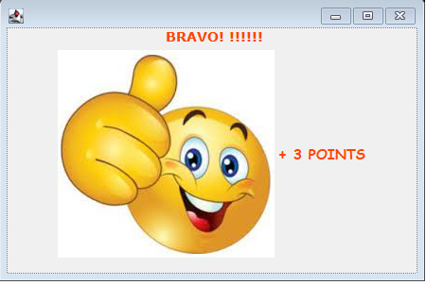
Fonctionnalités d'un Enseignant

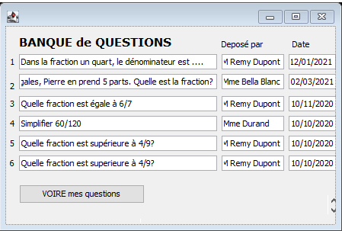

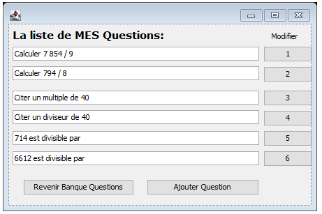

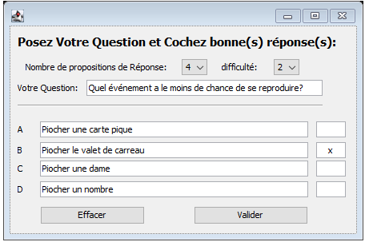

Fonctionnalités d'un Etudiant

